画面フロー
アプリ基本設計書 |  |  |  | 担当者 | きらぼし |  | 確認日

 |  |  |  |  | DNX | 武山 | 確認日 | 2021-04-28

画面コード | M2276S01, M2276S02, M2276S03 | フロー名 | 環境設定/その他/機種変更時のPIN番号初期化設定

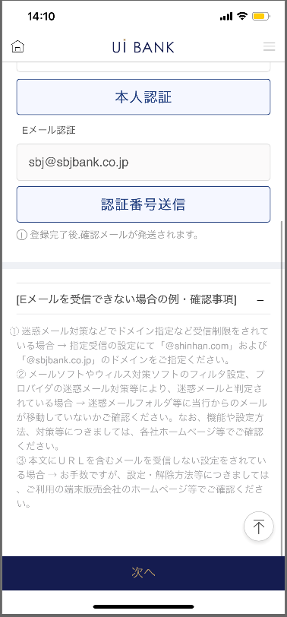 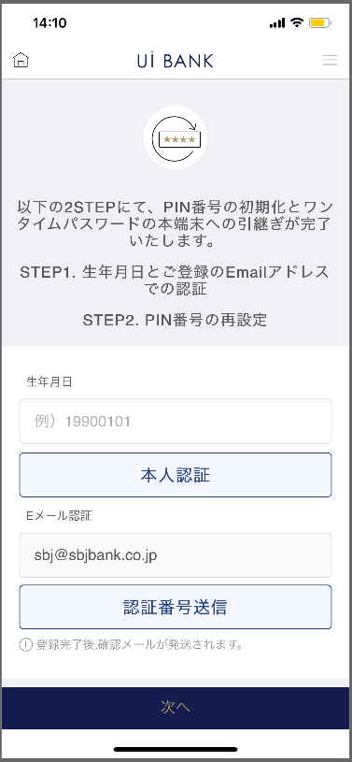 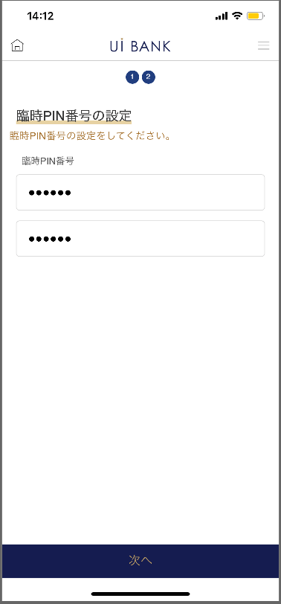 

STEP1
STEP2
STEP3

☆

補足説明：
☆：UI銀行様のロゴ挿入に影響し表題のタイトルにロゴが挿入されています。 最新版のものではデザインの関係上「機種変更時のPIN番号初期化設定」とタイトル表記しております。 希望の文言等ございましたらご相談いただけますと幸いです。

M2276S01_画面レイアウト
アプリ基本設計書 |  |  |  |  |  |  |  |  | 担当者 | きらぼし |  |  | 確認日

 |  |  |  |  |  |  |  |  |  | DNX | 武山 |  | 確認日 | 2021-04-28

要件充足表No. | 43 | カテゴリ | App PKG | Lvel 1 | Lvel 2 | Lvel 3 |  | Lvel 4 | Lvel 5
 |  |  |  | モバイルアプリ | 基本機能 | MENU

要件充足表No. | - | カテゴリ | AITHERPKG | Lvel 1 | Lvel 2 | Lvel 3 |  | Lvel 4 | Lvel 5
 |  |  |  | - | - | -

画面コード | M2276S01 | 画面名 | 環境設定/その他/機種変更時のPIN番号初期化設定

画面レイアウト： |  |  |  |  |  |  | 画面説明：

 |  |  |  |  |  |  | - 利用端末を変更する際の、事前の引継ぎ設定を行う画面。 - 引継ぎ設定に先立ち、各種認証を実行。
2
3
8
1
6
4
5
7

 |  |  |  |  |  |  | 項目説明

 |  |  |  |  |  |  | 項番 | 操作 | 選択肢/入力内容 |  |  | 備考 |  | AiTHERとの連携 (参照元データ)

 |  |  |  |  |  |  | 1 | － | 常時表示 |  |  | - |  | -
 |  |  |  |  |  |  | 2 | 入力 | 生年月日8桁入力 |  |  | - |  | -
 |  |  |  |  |  |  | 3 | クリック | - |  |  | - |  | -
 |  |  |  |  |  |  | 4 | － | 常時表示 |  |  | - |  | -
 |  |  |  |  |  |  | 5 | クリック | - |  |  | 認証メール送信 |  | -
 |  |  |  |  |  |  | 6 | 入力 | 認証番号を入力 |  |  | - |  | -
 |  |  |  |  |  |  | 7 | － | 常時表示 |  |  | - |  | -
 |  |  |  |  |  |  | 8 | クリック | - |  |  | M2276S02へ遷移 |  | -
 |  |  |  |  |  |  | 9
 |  |  |  |  |  |  | 10
 |  |  |  |  |  |  | 11
 |  |  |  |  |  |  | 12
 |  |  |  |  |  |  | 13
 |  |  |  |  |  |  | 14
 |  |  |  |  |  |  | 15
 |  |  |  |  |  |  | きらぼし様コメント & デザイン変更コメント(要件定義書参照) |  |  |  |  |  |  | 対応確認
 |  |  |  |  |  |  | No. | 内容
 |  |  |  |  |  |  | 1 | メールドメインを決定後に変更します |  |  |  |  |  | 項番6 対応予定
 |  |  |  |  |  |  | 2 | 本人認証 認証番号送信 確認 次へ のフォントを大きくしたい |  |  |  |  |  | 項番7 対応済
 |  |  |  |  |  |  | 3
 |  |  |  |  |  |  | 4
 |  |  |  |  |  |  | 5
 |  |  |  |  |  |  | 6
 |  |  |  |  |  |  | 7
 |  |  |  |  |  |  | 8
 |  |  |  |  |  |  | 9
 |  |  |  |  |  |  | 10

M2276S02_画面レイアウト
アプリ基本設計書 |  |  |  |  |  |  |  |  | 担当者 | きらぼし |  |  | 確認日

 |  |  |  |  |  |  |  |  |  | DNX | 武山 |  | 確認日 | 2021-04-28

要件充足表No. | 43 | カテゴリ | App PKG | Lvel 1 | Lvel 2 | Lvel 3 |  | Lvel 4 | Lvel 5
 |  |  |  | モバイルアプリ | 基本機能 | MENU

要件充足表No. | - | カテゴリ | AITHERPKG | Lvel 1 | Lvel 2 | Lvel 3 |  | Lvel 4 | Lvel 5
 |  |  |  | - | - | -

画面コード | M2276S02 | 画面名 | 環境設定/その他/機種変更時のPIN番号初期化設定

画面レイアウト： |  |  |  |  |  |  | 画面説明：

 |  |  |  |  |  |  | - 引継ぎ後端末にて利用する、臨時のPIN番号を設定する。
1
2
3
4

 |  |  |  |  |  |  | 項目説明

 |  |  |  |  |  |  | 項番 | 操作 | 選択肢/入力内容 |  |  | 備考 |  | AiTHERとの連携 (参照元データ)

 |  |  |  |  |  |  | 1 | － | 常時表示 |  |  | - |  | -
 |  |  |  |  |  |  | 2 | 入力 | 臨時PIN番号6桁入力 |  |  | - |  | -
 |  |  |  |  |  |  | 3 | 入力 | 項番2を再入力 |  |  | - |  | -
 |  |  |  |  |  |  | 4 | クリック | - |  |  | M2276S03へ遷移 |  | -
 |  |  |  |  |  |  | 5
 |  |  |  |  |  |  | 6
 |  |  |  |  |  |  | 7
 |  |  |  |  |  |  | 8
 |  |  |  |  |  |  | 9
 |  |  |  |  |  |  | 10
 |  |  |  |  |  |  | 11
 |  |  |  |  |  |  | 12
 |  |  |  |  |  |  | 13
 |  |  |  |  |  |  | 14
 |  |  |  |  |  |  | 15
 |  |  |  |  |  |  | きらぼし様コメント & デザイン変更コメント(要件定義書参照) |  |  |  |  |  |  | 対応確認
 |  |  |  |  |  |  | No. | 内容
 |  |  |  |  |  |  | 1 | PIN番号の名称を決定後に変更します |  |  |  |  |  | 項番1 対応予定
 |  |  |  |  |  |  | 2 | 次へ のフォントを大きくしたい |  |  |  |  |  | 項番4 対応済
 |  |  |  |  |  |  | 3
 |  |  |  |  |  |  | 4
 |  |  |  |  |  |  | 5
 |  |  |  |  |  |  | 6
 |  |  |  |  |  |  | 7
 |  |  |  |  |  |  | 8
 |  |  |  |  |  |  | 9
 |  |  |  |  |  |  | 10

M2276S03_画面レイアウト
アプリ基本設計書 |  |  |  |  |  |  |  |  | 担当者 | きらぼし |  |  | 確認日

 |  |  |  |  |  |  |  |  |  | DNX | 武山 |  | 確認日 | 2021-04-28

要件充足表No. | 43 | カテゴリ | App PKG | Lvel 1 | Lvel 2 | Lvel 3 |  | Lvel 4 | Lvel 5
 |  |  |  | モバイルアプリ | 基本機能 | MENU

要件充足表No. | - | カテゴリ | AITHERPKG | Lvel 1 | Lvel 2 | Lvel 3 |  | Lvel 4 | Lvel 5
 |  |  |  | - | - | -

画面コード | M2276S03 | 画面名 | 環境設定/その他/機種変更時のPIN番号初期化設定

画面レイアウト： |  |  |  |  |  |  | 画面説明：

 |  |  |  |  |  |  | - 設定完了後画面

1
2

 |  |  |  |  |  |  | 項目説明

 |  |  |  |  |  |  | 項番 | 操作 | 選択肢/入力内容 |  |  | 備考 |  | AiTHERとの連携 (参照元データ)

 |  |  |  |  |  |  | 1 | － | 常時表示 |  |  | - |  | -
 |  |  |  |  |  |  | 2 | クリック | - |  |  | M2210S01へ遷移 |  | -
 |  |  |  |  |  |  | 3
 |  |  |  |  |  |  | 4
 |  |  |  |  |  |  | 5
 |  |  |  |  |  |  | 6
 |  |  |  |  |  |  | 7
 |  |  |  |  |  |  | 8
 |  |  |  |  |  |  | 9
 |  |  |  |  |  |  | 10
 |  |  |  |  |  |  | 11
 |  |  |  |  |  |  | 12
 |  |  |  |  |  |  | 13
 |  |  |  |  |  |  | 14
 |  |  |  |  |  |  | 15
 |  |  |  |  |  |  | きらぼし様コメント & デザイン変更コメント(要件定義書参照) |  |  |  |  |  |  | 対応確認
 |  |  |  |  |  |  | No. | 内容
 |  |  |  |  |  |  | 1 | 「モバイルOTP」「OTPパスワード」「Mobile One Time Password」等の表記を、すべて「ワンタイムパスワード」に統一したい。 |  |  |  |  |  | 項番1 対応済
 |  |  |  |  |  |  | 2
 |  |  |  |  |  |  | 3
 |  |  |  |  |  |  | 4
 |  |  |  |  |  |  | 5
 |  |  |  |  |  |  | 6
 |  |  |  |  |  |  | 7
 |  |  |  |  |  |  | 8
 |  |  |  |  |  |  | 9
 |  |  |  |  |  |  | 10

